归总
禹州市公益广告宣传牌制作安装工程量清单
标牌报价包含税、设计、制作、安装、人工、运费、其它物料等全部费用
路段 | 图样 | 规格（高*宽） | 单位 | 数量 | 制作安装说明 | 单价 | 合价
禹王大道东段： 马踏飞燕——大禹像 |  | （3.1*2.7）m | 块 | 32 | 面制作，精品漆静电喷塑，2.0厚高档防锈板材，不锈钢激光切割、折弯焊接、管材为镀锌方管，预埋60公分用C40混凝土浇灌安装，地面以上净高度3.1米。高密度高亮板材雕刻字，覆膜高精度打印户外高档车贴画面，详见施工图
禹王大道中段： 大禹像——夏都路口 | 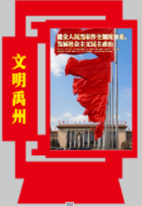 | （3.1*2.2）m | 块 | 12 | 面制作，精品漆静电喷塑，2.0厚高档防锈板材，不锈钢激光切割、折弯焊接、管材为镀锌方管，预埋60公分用C40混凝土浇灌安装，地面以上净高度3.1米。高密度高亮板材雕刻字，覆膜高精度打印户外高档车贴画面，详见施工图
大禹像西段： 夏都路——腾飞路 | 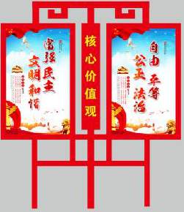 | （3.1*2.7）m | 块 | 27 | 面制作，精品漆静电喷塑，2.0厚高档防锈板材，不锈钢激光切割、折弯焊接、管材为镀锌方管，预埋60公分用C40混凝土浇灌安装，地面以上净高度3.1米。高密度高亮板材雕刻字，覆膜高精度打印户外高档车贴画面，详见施工图
大禹像 | 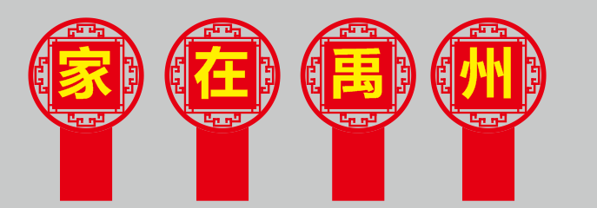 | （3*1.8）m | 个 | 16 | 面制作，精品漆静电喷塑，2.0厚高档防锈板材，不锈钢激光切割、折弯焊接、管材为镀锌方管，预埋60公分用C40混凝土浇灌安装，地面以上净高度1.8米。高密度高亮板材雕刻字，覆膜高精度打印户外高档车贴画面，详见施工图
 | 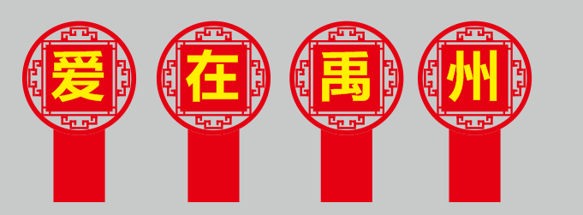
禹王大道： 电信大楼转盘 |  | （3.5*9）m | 块 | 1 | 面制作，精品漆静电喷塑，2.0厚高档防锈板材，不锈钢激光切割、折弯焊接、管材为镀锌方管，预埋60公分用C40混凝土浇灌安装，地面以上净高度3.5米。高密度高亮板材雕刻字，覆膜高精度打印户外高档车贴画面，详见施工图
禹王大道：永辉超市路口 |  | （3.5*8）m | 块 | 1 | 面制作，精品漆静电喷塑，2.0厚高档防锈板材，不锈钢激光切割、折弯焊接、管材为镀锌方管，预埋60公分用C40混凝土浇灌安装，地面以上净高度3.5米。高密度高亮板材雕刻字，覆膜高精度打印户外高档车贴画面，详见施工图
 |  | 小 计 |  | 89
药城路
 药城路金坡路口 |  | (3.5*9)m | 块 | 1 | 面制作，精品漆静电喷塑，2.0厚高档防锈板材，不锈钢激光切割、折弯焊接、管材为镀锌方管，预埋60公分用C40混凝土浇灌安装，地面以上净高度3.5米。高密度高亮板材雕刻字，覆膜高精度打印户外高档车贴画面，详见施工图
药城路南段： 金坡路口——药城桥南 | 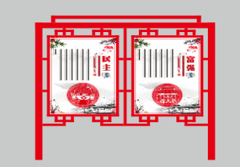 | （3.1*3）m | 块 | 25 | 面制作，精品漆静电喷塑，2.0厚高档防锈板材，不锈钢激光切割、折弯焊接、管材为镀锌方管，预埋60公分用C40混凝土浇灌安装，地面以上净高度3.1米。高密度高亮板材雕刻字，覆膜高精度打印户外高档车贴画面，详见施工图
药城路中段： 药城桥南——北环路口 |  | (3.1*4.2)m | 块 | 24 | 面制作，精品漆静电喷塑，2.0厚高档防锈板材，不锈钢激光切割、折弯焊接、管材为镀锌方管，预埋60公分用C40混凝土浇灌安装，地面以上净高度3.1米。高密度高亮板材雕刻字，覆膜高精度打印户外高档车贴画面，详见施工图
药城路北段： 北环路口——北高速 |  | （3.1*1.8）m | 块 | 10 | 面制作，精品漆静电喷塑，2.0厚高档防锈板材，不锈钢激光切割、折弯焊接、管材为镀锌方管，预埋60公分用C40混凝土浇灌安装，地面以上净高度3.1米。高密度高亮板材雕刻字，覆膜高精度打印户外高档车贴画面，详见施工图
药城路五高门口对面 | 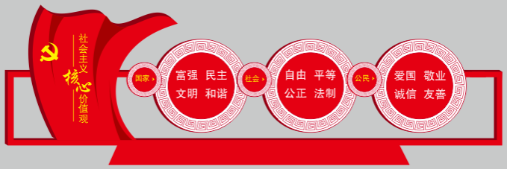 | （3.5*8）m | 块 | 1 | 面制作，精品漆静电喷塑，2.0厚高档防锈板材，不锈钢激光切割、折弯焊接、管材为镀锌方管，预埋60公分用C40混凝土浇灌安装，地面以上净高度3.5米。高密度高亮板材雕刻字，覆膜高精度打印户外高档车贴画面，详见施工图
药城路南水北调 | 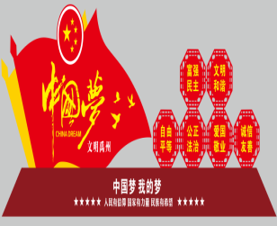 | （3.5*9）m | 块 | 2 | 面制作，精品漆静电喷塑，2.0厚高档防锈板材，不锈钢激光切割、折弯焊接、管材为镀锌方管，预埋60公分用C40混凝土浇灌安装，地面以上净高度3.5米。高密度高亮板材雕刻字，覆膜高精度打印户外高档车贴画面，详见施工图
药城路： 颍河桥 |  | （3.5*8）m | 块 | 1 | 面制作，精品漆静电喷塑，2.0厚高档防锈板材，不锈钢激光切割、折弯焊接、管材为镀锌方管，预埋60公分用C40混凝土浇灌安装，地面以上净高度3.5米。高密度高亮板材雕刻字，覆膜高精度打印户外高档车贴画面，详见施工图
药城路： 北高速口 | 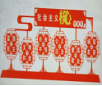 | （3.5*9）m | 块 | 1 | 面制作，精品漆静电喷塑，2.0厚高档防锈板材，不锈钢激光切割、折弯焊接、管材为镀锌方管，预埋60公分用C40混凝土浇灌安装，地面以上净高度3.5米。高密度高亮板材雕刻字，覆膜高精度打印户外高档车贴画面，详见施工图
 |  | 小计 |  | 65
植物园南门
植物园南门 |  | （1.2*1.2）m | 组 | 2 | 铁皮字， 汽车烤漆、折弯焊接、管材为镀锌方管、基础为C30混凝土。详见效果图
 |  |  |  |  | 铁皮字， 汽车烤漆、折弯焊接、管材为镀锌方管、基础为C30混凝土。详见效果图
 |  | （3.1*8.5）m | 组 | 2 | 面制作，精品漆静电喷塑，2.0厚高档防锈板材，不锈钢激光切割、折弯焊接、管材为镀锌方管，预埋60公分用C40混凝土浇灌安装，地面以上净高度3.1米。高密度高亮板材雕刻字，覆膜高精度打印户外高档车贴画面，详见施工图

 |  | （2*2.1）m | 块 | 5 | 面制作，精品漆静电喷塑，2.0厚高档防锈板材，不锈钢激光切割、折弯焊接、管材为镀锌方管，预埋60公分用C40混凝土浇灌安装，地面以上净高度3.1米。高密度高亮板材雕刻字，覆膜高精度打印户外高档车贴画面，详见施工图
 |  | （2*1.3）m | 块 | 5 | 面制作，精品漆静电喷塑，2.0厚高档防锈板材，不锈钢激光切割、折弯焊接、管材为镀锌方管，预埋60公分用C40混凝土浇灌安装，地面以上净高度3.1米。高密度高亮板材雕刻字，覆膜高精度打印户外高档车贴画面，详见施工图
 |  | 小计 |  | 14
滨河路
滨河路增加12块 | 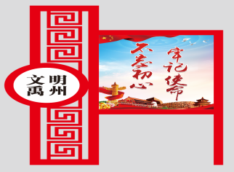 | （3.1*2.2）m | 块 | 12 | 双面制作，汽车烤漆， 板材为304块不锈钢激光切割、折弯焊接、管材为镀锌方管、基础为C30混凝土。详见效果图
 |  | 小计 |  | 12
 |  | 合计 |  | 180

